상품제안서
[소량주문]하드커버 절취노트세트(기성제품) | 상품코드: F26370

 |  |  |  |  |  |  | 02-412-0044 | www.easy1.co.kr
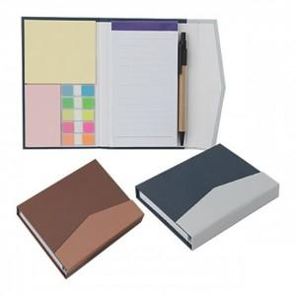

【상세/제작정보】 | 기본수량 미만 인쇄시 비용 추가

【인쇄/포장옵션】 | 실크 / OPP(비닐)

【공급단가】 | 수량 | 300~ | 500~ | 1,000~ | 3,000~ | 5,000~
*VAT별도 | 단가 | 3,370원 | 3,320원 | 3,240원 | 3,150원 | 3,100원

【상품 URL】 | https://easy1.co.kr:443/src/goods_detail.php?gdno=26370

